ДЗ 2 Кастдев
Внесок кожного члена команди:
Данило Бичков | Team lead | Майданчики для пошуку
Олексій Верхулевський | Scrum-master | Текст запрошення
Кавунець Олексій | Оброблення данних 4 інтерв'ю | Образ споживача
Кациашвілі Олена | Оброблення данних 4 інтерв'ю | Скрипт інтерв'ю
Прокопенко Данило | Оброблення данних 4 інтерв'ю | Створення гіпотези
Дмитро Гаврильченко | Оброблення данних 4 інтерв'ю | Збір даних
Чубар Олександр | Оброблення данних 4 інтерв'ю | Шаблони опитування
Гіпотеза |  |  |  |  |  |  |  | Майданчики для пошуку респондентів (покупців) |  |  |  |  |  |  |  | Збір даних | Таблиця для покупців |  |  |  | Таблиця для фермерів
Людям, які живуть у великих містах та цінують здорове харчування (Х), важливо мати можливість швидко й зручно замовляти натуральні фермерські продукти онлайн (А), щоб отримувати якісну та безпечну їжу для своєї родини (В) й бути впевненими у її походженні (С), але вони мають вимоги до зручної доставки, прозорості та перевіреної якості продуктів (D). |  |  |  |  |  |  |  | Facebook-групи «ФЕРМЕРИ УКРАЇНИ» / «Дача Сад Город Квітник Фермер Еко продукти» / «WE SAVE FOOD - Фудшеринг» Люди, які вже купують або шукають натуральні продукти напряму. OLX – розділ «Продукти харчування» Користувачі, які купують і продають продукти онлайн. |  |  |  |  |  |  |  | Параметри / учасники кастдева | Самарі по сегменту 1 (ключовий) | Самарі по сегменту 2 | Самарі по сегменту 3 |  | Параметри / учасники кастдева | Самарі по сегменту 1 (ключовий) | Самарі по сегменту 2 | Самарі по сегменту 3
Фермерам та малим виробникам (Х) важливо мати зручний онлайн-канал продажів без посередників (А), щоб збільшувати прибуток та розширювати ринок збуту (В) і отримувати чесну ціну за свою продукцію (С), але вони мають вимоги до простого інтерфейсу, низької комісії та гарантії безпечних розрахунків (D) |  |  |  |  |  |  |  | Telegram-канали з фермерськими товарами @agrovision та @yizhakultura Аудиторія, яка вже купує продукти через онлайн-канали. Групи на Prom.ua "Органічні продукти", "Натуральні органічні продукти" та Rozetka "Органічні продукти" Покупці, які звикли робити онлайн-замовлення. |  |  |  |  |  |  |  | ЦА / ключовий сегмент (для кого) | Міські покупці 25-45 років, з середнім та вище доходом, зацікавлені у здоровому харчуванні. Купують продукти для сім’ї та дітей. | Молоді спеціалісти, 20-30 років, які активно користуються онлайн-сервісами та доставкою. | Люди 40+, зосереджені на якості та довірі до продуктів, готові платити більше за перевірене походження. |  | ЦА / ключовий сегмент (для кого) | Малі фермери та власники сімейних господарств (овочі, фрукти, молочна продукція). | Середні виробники, які постачають продукцію на ринки та в магазини. | Виробники нішевих товарів (мед, крафтові продукти).
 |  |  |  |  |  |  |  | Instagram-блоги про здорове харчування - @nat_healthy_food, @budzdorov_ukraine, @juliadietolog Люди, які слідкують за трендами ЗОЖ, еко та органічними продуктами. |  |  |  |  |  |  |  | Проблеми (що не виходить / не задовільняє) | Важко знайти перевірені фермерські продукти без підробок. Недовіра до супермаркетів. | Довга доставка, незручні онлайн-сервіси. | Відсутність прозорості щодо походження продукції. |  | Проблеми (що не виходить / не задовільняє) | Залежність від перекупників, низькі ціни. | Відсутність прямих каналів до покупців, проблеми з логістикою. | Важко знайти клієнтів для специфічних продуктів.
 |  |  |  |  |  |  |  | Майданчики для пошуку респондентів (фермерів) |  |  |  |  |  |  |  | Завдання (що конкретно потрібно знати / вміти) | Знати, що продукт безпечний та якісний. | Мати простий та швидкий спосіб замовити продукти. | Мати можливість перевірити сертифікати та походження продукції. |  | Завдання (що конкретно потрібно знати / вміти) | Знати, як продавати напряму без посередників. | Контролювати процес замовлень і доставок. | Зрозуміти попит на нішеві товари та правильно позиціонувати їх.
 |  |  |  |  |  |  |  | Агро-форуми (Агро Правда Форум, Форум фермерів України) Малі та середні виробники, які шукають нові канали збуту. Telegram-канали для фермерів (ФЕРМЕРИ ПРОДАЮТЬ УРОЖАЙ, @agroportalua) Канали з порадами та продажем. |  |  |  |  |  |  |  | Мета / мотивація (навіщо їм це? щоби що? де використовувати?) | Годувати сім’ю якісними продуктами та зберегти здоров’я. | Економити час на покупках. | Мати впевненість у тому, що купуєш натуральні продукти. |  | Мета / мотивація (навіщо їм це? щоби що? де використовувати?) | Отримувати справедливу ціну за продукцію. | Розширити продажі та вийти на нові ринки. | Побудувати впізнаваний бренд серед покупців.
 |  |  |  |  |  |  |  | Місцеві кооперативи та фермерські ринки - kurkul.com, 𝗔𝗚𝗥𝗢𝗧𝗘𝗡𝗗𝗘𝗥 Прямий контакт з виробниками. agroelita.info - форум для фермерів і крафтярів |  |  |  |  |  |  |  | Вимоги/очікування від проодукту (за основними компонентами) | Зручний інтерфейс, фільтри за видами продукції, відгуки та сертифікати якості. | Швидка доставка, онлайн-оплата, персоналізовані рекомендації. | Прозорі ціни, гарантії якості, історія походження кожного товару. |  | Вимоги/очікування від проодукту (за основними компонентами) | Простий інтерфейс для виставлення товарів, зручна оплата. | Інтегрована система логістики та прозорі комісії. | Можливість рекламувати та просувати унікальні продукти на платформі.

Скрипт інтерв'ю |  |  |  |  |  |  |  | Текст запрошення до кастдеву
Приклад |  |  |  |  |  |  |  | Приклад

Для покупців
1. Вступ (2–3 хв) - Мета — встановити контакт та пояснити, що інтерв’ю не є рекламою. «Доброго дня! Мене звати [ім’я]. Я досліджую, як люди купують фермерські та натуральні продукти, і хочу зрозуміти, які в цьому процесі є зручності та труднощі. Це не реклама і не продаж — мені важливо почути ваш реальний досвід. Інтерв’ю займе близько 30 хвилин. Чи зручно вам зараз поспілкуватися?»
2. Поточний досвід покупця (10 хв) - Мета — зрозуміти, як люди зараз купують продукти, які канали використовують і що для них важливо. Де ви зазвичай купуєте продукти харчування? (Супермаркети, ринки, фермерські магазини, онлайн тощо.) - (X) Чи купуєте ви продукти безпосередньо у фермерів або у спеціалізованих магазинах? (A) Якщо так, то як саме: через соцмережі, сайти, знайомих? Як часто ви купуєте органічні чи екологічні продукти? Які саме фермерські продукти вам найбільше цікаві? (молочне, м’ясо, овочі, мед, випічка, інше) Чому для вас важливо купувати саме фермерські товари? (смак, здоров’я, довіра, підтримка локального бізнесу тощо.) Розкажіть про останній раз, коли ви купували фермерський продукт. Що вам сподобалося у цьому досвіді? Що було незручним? |  |  |  |  |  |  |  | Для покупців | Вітаю! 🌱 Ми працюємо над створенням онлайн-платформи, де можна легко замовляти фермерські та екологічні продукти напряму від українських виробників — без посередників. Зараз ми проводимо короткі інтерв’ю з людьми, які люблять натуральні та якісні продукти: м’ясо, молочні товари, овочі, мед тощо. Нам важливо зрозуміти, що для вас головне у виборі таких продуктів, щоб зробити сервіс максимально зручним. Формат: онлайн-розмова в Zoom/Google Meet або телефоном, тривалість — 20–30 хвилин. Що ви отримаєте: участь у створенні сервісу, яким ви зможете користуватися, промокод на знижку для перших замовлень, приємний бонус — сертифікат на 200 грн на фермерські продукти (для перших 10 учасників). Якщо ви хочете допомогти нам та поділитися своїм досвідом — напишіть у відповідь «Хочу взяти участь», і я зв’яжусь з вами для узгодження часу.
3. Проблеми та потреби (10 хв) - Мета — знайти болі та бар’єри, які маркетплейс може вирішити. Чи траплялося, що ви сумнівалися у якості або походженні продукції? (B) Що могло б дати вам більше впевненості? (C) Які проблеми виникають, коли ви купуєте у фермерів? (Непрозорі ціни, відсутність гарантій, незручна доставка тощо.) Наскільки важливий для вас зручний процес замовлення? Ви б хотіли купувати все в одному місці чи готові замовляти у різних продавців? Що вас зазвичай зупиняє від купівлі фермерських продуктів? (Ціна, доставка, довіра, складність пошуку.) Як ви зазвичай отримуєте замовлення? (Кур’єр, пошта, самовивіз, інші варіанти.)
4. Перевірка реакції на ідею маркетплейсу (10 хв) - Тестуємо концепт «Коріння» і збираємо реакцію. «Уявіть, що є зручний сайт і мобільний застосунок, де ви можете замовити фермерські продукти від різних перевірених виробників. Ви бачите історії про фермерів та сертифікати, замовляєте як у звичайному інтернет-магазині, а доставка здійснюється через Нову Пошту, кур’єра чи навіть напряму від фермера. Оплата — через сайт, із гарантією, що ваші гроші отримає фермер тільки після того, як ви підтвердите отримання.» Питання: Як вам загалом така ідея? Які переваги ви бачите для себе? Які сумніви або перестороги у вас виникають? Що для вас важливіше: швидка доставка чи низька вартість? (D) Чи готові ви платити трохи більше за впевненість у якості та походженні продуктів? (D) Які функції ви хотіли б бачити в такому сервісі? Чи ви б замовили через таку платформу, якби вона вже працювала? |  |  |  |  |  |  |  | Для фермерів | Вітаю! 👨‍🌾 Ми створюємо онлайн-платформу, яка допоможе фермерам та виробникам легко знаходити покупців і продавати свою продукцію напряму — без посередників та зайвих комісій. Зараз ми проводимо короткі інтерв’ю з фермерами, щоб краще зрозуміти ваші потреби та зробити сервіс максимально зручним і вигідним для вас. Формат інтерв’ю: онлайн-розмова у Zoom/Google Meet або телефоном, тривалість — 20–30 хвилин. Що ви отримаєте: можливість вплинути на створення сервісу, який допоможе вам збільшити продажі, першим доступ до платформи з бонусами на старті, подарунковий сертифікат на 200 грн на фермерські товари (для перших 10 учасників). Якщо ви хочете допомогти та поділитися своїм досвідом — напишіть у відповідь «Хочу взяти участь», і я зв’яжусь з вами для узгодження часу.
5. Завершення (2 хв) - Мета — залишити позитивне враження та отримати контакт для подальшого тестування MVP. Чи можу я залишити вам свій контакт, щоб запросити вас протестувати платформу, коли вона буде готова? Можливо, ви знаєте друзів або знайомих, які теж цікавляться фермерськими продуктами і хотіли б поділитися своїм досвідом? «Дуже дякую вам за участь! Ваші відповіді допоможуть створити сервіс, який справді буде зручним та корисним для людей.»

Гіпотеза вважається підтвердженою, якщо: 70%+ учасників відзначають, що їм важлива впевненість у якості та походженні продуктів. 50%+ учасників кажуть, що їм не вистачає зручного та надійного способу замовлення фермерських продуктів онлайн. 40%+ готові платити на 10–20% більше за перевірену якість та комфорт.

Для фермерів
1. Вступ (2–3 хв) - Мета — встановити контакт та пояснити формат інтерв’ю. Доброго дня! Мене звати [ім’я]. Я досліджую, як українські фермери продають свою продукцію та з якими викликами стикаються. Це не продаж і не реклама — мені важливо почути ваш реальний досвід. Інтерв’ю займе приблизно 30 хвилин. Чи зручно вам зараз поспілкуватися?
2. Поточний процес продажу (10 хв) - Мета — зрозуміти, як фермер зараз працює, які канали та інструменти використовує. Розкажіть, будь ласка, про свій бізнес: що ви виробляєте і для кого? Як ви зараз продаєте свою продукцію? Через які канали? (ринок, магазини, соцмережі, перекупники, власний сайт) Що з цього працює найкраще? Чому? Чи працюєте ви з перекупниками? Які плюси та мінуси? Як ви знаходите нових клієнтів? Як відбувається доставка? Як ви отримуєте оплату: готівка, безготівково, через онлайн-платформи?
3. Проблеми та бар’єри (10 хв) - Мета — знайти болі, які можуть підтвердити гіпотезу. Що для вас найбільш складне у продажі продукції зараз? Чи були ситуації, коли вам важко було продати товар за бажаною ціною? З якими проблемами стикаєтесь при співпраці з магазинами або ресторанами? Чи виникають труднощі з доставкою та логістикою? Чи були випадки, коли клієнти не платили вчасно або виникали ризики з розрахунками? Чи пробували ви продавати онлайн? Який досвід і які труднощі виникли?
4. Перевірка гіпотези та реакція на ідею (10 хв) Тут ми тестуємо концепцію «Коріння» та збираємо реакцію. «Уявіть, що є онлайн-платформа, де ви можете виставляти свої товари напряму, без посередників. Покупці замовляють і оплачують їх через сайт, а ви отримуєте гроші на рахунок після підтвердження отримання замовлення. Доставка — або через Нову Пошту, або самостійно. Платформа бере невелику комісію (5–10%).» Питання: Як вам взагалі така ідея? Які переваги ви бачите для себе? Що вас насторожує чи викликає сумніви? Якою має бути комісія, щоб це було вигідно для вас? Наскільки важливо, щоб система була максимально простою у використанні? Які функції були б для вас найважливішими у такій платформі? Чи готові ви спробувати такий сервіс, якщо він запрацює у вашому регіоні?
5. Завершення (2 хв) - Мета — зібрати контакти та залишити позитивне враження. Чи можу я залишити вам свій контакт, щоб повідомити, коли ми запустимо тестову версію? Можливо, ви знаєте ще фермерів, яким було б цікаво поспілкуватися про це? «Дякую вам за час і чесні відповіді! Це дуже допоможе нам створити сервіс, який буде зручним саме для фермерів.»

Результати, які підтверджують гіпотезу Гіпотеза вважається підтвердженою, якщо: 70%+ фермерів кажуть, що у них є проблеми зі збутом та низькою ціною від перекупників. 50%+ фермерів зацікавлені у платформі та готові протестувати її. Більшість фермерів називає комісію до 10% прийнятною.

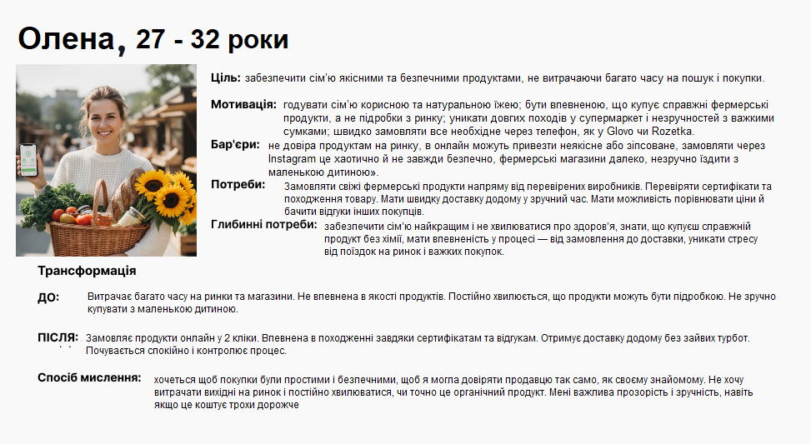
Відповіді респондентів (покупців) |  |  |  |  |  |  |  |  |  |  |  | Образ потенційного споживача
 | Шаблон опитування покупця |  |  |  |  |  |  | Приклад

Питання | Респондент 1 | Респондент 2 | Респондент 3 | Респондент 4 | Респондент 5 | Респондент 6 | Респондент 7 | Респондент 8 | Респондент 9 | Респондент 10
ПІБ | Сергій П. | Ірина Г. | Сергій К. | Наталя Л. | Неля К. | Марія С. | Олег Д. | Тетяна М. | Віталій Р. | Софія К.
Вік | 35 | 36 | 42 | 29 | 46 | 33 | 37 | 45 | 31 | 28
Місто | Київ | Львів | Харків | Одеса | Київська обл. | Чернівці | Вінниця | Запоріжжя | Полтава | Івано-Франківськ
Освіта | Вища, економічний | Вища, філологія | Середня спеціальна | Вища, маркетинг | Вища | Вища, біологія | Середня спеціальна | Вища, IT | Вища, менеджмент | Вища, педагогіка
Робота | Фінансовий аналітик | Викладач | Програміст | Менеджер | Фармацевт | Лікар | Водій | IT-спеціаліст | Бізнесмен | Вчитель
Сім’я, діти | Одружений, 1 дитина | Одружена, 1 дитина | Розлучений, 2 дітей | Одружена, без дітей | Одружена, 3 дітей | Одружена, 2 дітей | Одружений, 1 дитина | Одружена, 2 дітей | Неодружений | Одружена, 1 дитина
Чому важливо купувати | Здоров’я родини, натуральність | Здоров’я та смак | Підтримка фермерів, екологія | Натуральність, смак | Здоровя сімї | Без хімії | Якість продуктів | Здоров’я, сім’я | Свіжість продуктів | Екологія, натуральність
Коли востаннє купували | 2 дні тому, молоко та сир | Вчора, мед | Тиждень тому, овочі та м’ясо | Сьогодні, овочі | 3 дні тому, м’ясо | Вчора, молоко | 4 дні тому, мед та сир | Тиждень тому, овочі | 2 дні тому, овочі | Вчора, сир
Де зазвичай купує | Супермаркет, онлайн | Онлайн | Ринок, фермерські магазини | Онлайн, соцмережі | Вчора, молочка | Онлайн | Ринок, фермерські магазини | Онлайн | Супермаркет, онлайн | Онлайн, супермаркет
Чому обирає канал | Зручність, перевірені відгуки | Сертифікати, відгуки | Свіжі продукти, без посередників | Зручність замовлення | Надійність походження | Зручність доставки | Свіжість та ціна | Простота замовлення | Відгуки та доступність | Зручність, гарантія
Продукти найчастіше | Молоко, сир, овочі, мед | Мед, випічка | М’ясо, овочі, сир | Овочі, фрукти | М’ясо, молоко, овочі | Молоко, овочі | Мед, сир | Овочі, фрукти | Молоко, сир, овочі | Сир, мед, овочі
Що важливіше | Якість та походження | Якість та походження | Якість та свіжість | Якість | Якість та походження | Якість | Якість, довіра | Якість та свіжість | Якість | Якість та впевненість
Чи виникали проблеми | Так | Так | Так | Так | Так | Так | Так | Так | Так | Так
Які проблеми | Сумніви у свіжості | Ненадійні сертифікати | Висока ціна, доставка | Овочі зіпсовані | Невпевненість у продавцях | Доставка запізнилась | Сумніви у походженні | Висока ціна | Відсутність інформації | Доставка та свіжість
Останній випадок проблеми | Сир прострочений | Мед без сертифіката | Доставка затрималась | Невідповідна якість | М’ясо неякісне | Молоко несвіже | Мед сумнівного походження | Овочі несвіжі | Сир зіпсований | Мед прострочений
Чому це важливо | Безпека сім’ї | Безпека продуктів | Не хочеться ризикувати здоров’ям | Свіжість | Здоров’я | Свіжість | Безпечні продукти | Здоров’я | Свіжість та безпека | Якість для сім’ї
Що зробило б процес зручнішим | Єдина платформа з перевіреними фермерами | Платформа з сертифікатами | Онлайн-платформа з доставкою | Єдина платформа | Онлайн каталог фермерів з вибором | Доставка кур’єром | Онлайн-замовлення | Підписка на продукти | Онлайн-платформа | Зручна доставка та каталог
Чи важливо знати походження | Так | Так | Так | Так | Так | Так | Так | Так | Так | Так
Чи готові платити більше | Так, +5–10% | Так, за сертифікат | Так, за свіжість та якість | Так, за якість | Без переплат | Так, за свіжість | Так, за перевірку | Так, за швидкість | Так, за свіжість | Так, за якість та прозорість
Чому важлива доставка | Продукти свіжі | Швидко та надійно | Не псувалися | Свіжість | Економія часу | Свіжість | Свіжість та швидкість | Свіжість | Свіжість | Швидкість та зручність
Онлайн досвід подобається | Подобається: зручність; не подобається: відсутність сертифікатів | Подобається: сертифікати; не подобається: доставка | Подобається: вибір; не подобається: складність | Подобається: швидко; не подобається: обмеження | Подобається: каталог; не подобається: обмеження в доставці | Подобається: швидко; не подобається: ціна | Подобається: вибір; не подобається: відсутність гарантій | Подобається: простота; не подобається: ціна | Подобається: асортимент; не подобається: доставка | Подобається: гарантія; не подобається: обмеження
Як вам концепт «Коріння» | Дуже позитивно | Дуже позитивно | Позитивно | Позитивно | Позитивно | Позитивно | Дуже позитивно | Позитивно | Дуже позитивно | Дуже позитивно
Чому зручно/незручно | Зручно: економія часу; незручно: не всі фермери надійні | Зручно: сертифікати; незручно: доставка | Зручно: один сервіс; незручно: ціна | Зручно: каталог; незручно: обмеження | Зручно: усі фермери; незручно: ціна | Зручно: доставка; незручно: ціна | Зручно: швидко; незручно: гарантія | Зручно: просто; незручно: ціна | Зручно: асортимент; незручно: доставка | Зручно: гарантія; незручно: обмеження
Що найголовніше | Якість та впевненість | Якість та впевненість | Якість та свіжість | Якість | Якість та походження | Якість | Якість, довіра | Якість та свіжість | Якість | Якість та впевненість
Чи готові користуватися | Так | Так | Так | Так | Так | Так | Так | Так | Так | Так
Додатково важливе | Підписка на регулярні поставки | Можливість самовивозу | Знижки на доставку | Підписка | Знижки | Доставка кур’єром | Підписка на сезонні продукти | Підписка та знижки | Зручна оплата | Підписка на сезонні продукти
Контакт для тестування | Так | Так | Так | Так | Так | Так | Так | Так | Так | Так
Заохочення | Промокод/знижка | Знижка | Сертифікат | Промокод | Знижка | Сертифікат | Промокод | Знижка | Сертифікат | Промокод
Висновок 1 | Готовий платити більше за прозорість | Сертифікація ключова | Доставка критична | Зручність замовлення | Надійність походження | Доставка важлива | Підтверджені фермери | Свіжість та прозорість | Зручність та швидкість | Прозорість і якість
Висновок 2 | Основні болі – сумніви у свіжості | Основні болі – ненадійні сертифікати | Основні болі – ціна та логістика | Основні болі – відсутність гарантій | Великий вибір | Основні болі – доставка | Основні болі – сумнівне походження | Основні болі – ціна | Основні болі – доставка | Основні болі – обмежений вибір
Висновок 3 | Зручність онлайн важлива | Зручність важлива | Зручність важлива | Онлайн процес зручний | Онлайн зручність | Зручність важлива | Онлайн зручність | Зручність важлива | Онлайн зручність | Онлайн зручність
Ключові інсайти | Перевірені фермери, швидка доставка, відгуки | Сертифікація, відгуки, оплата онлайн | Якість, швидка доставка, вибір продуктів | Зручність, каталог, швидкість | Швидкість | Швидка доставка, зручність, якість | Перевірені фермери, підписка, доставка | Свіжість, підписка, доставка | Зручність, доставка, асортимент | Прозорість, якість, доставка
Ідеї для продукту | Сертифіковані фермери, підписка, гарантія оплати | Платформа з сертифікатами, підписка, онлайн-оплата | Онлайн-платформа з доставкою, знижки, перевірені фермери | Каталог, підписка, доставка | Відгуки, підписка, доставка | Доставка кур’єром, підписка, гарантія | Сертифіковані фермери, підписка, онлайн-оплата | Підписка, доставка, перевірка фермерів | Онлайн-платформа, зручна оплата, доставка | Платформа з сертифікатами, підписка, гарантія
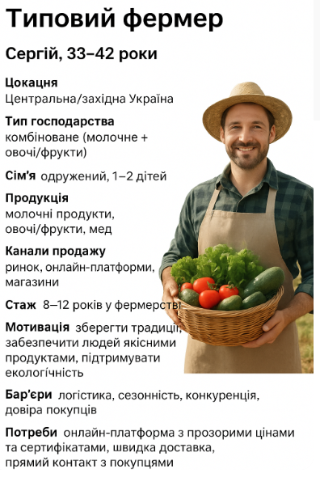
Відповіді респондентів (фермерів)
 | Шаблон опитування фермера
Питання | Респондент 1 | Респондент 2 | Респондент 3 | Респондент 4 | Респондент 5 | Респондент 6 | Респондент 7 | Респондент 8 | Респондент 9 | Респондент 10
ПІБ | Петро К. | Олена С. | Андрій М. | Наталія Л. | Сергій П. | Марія В. | Ігор Д. | Тетяна Б. | Віталій Г. | Софія Р.
Вік | 38 | 35 | 42 | 29 | 41 | 33 | 37 | 45 | 31 | 28
Місто / село | Київська обл. | Львівська обл. | Харківська обл. | Одеська обл. | Дніпропетровська обл. | Чернівецька обл. | Вінницька обл. | Запорізька обл. | Полтавська обл. | Івано-Фр. обл.
Тип господарства | Молочна ферма | Бджільництво | Овочеве господарство | Фрукти | М’ясна ферма | Молочна ферма | Медові продукти | Овочі та фрукти | Молочна ферма | Сир та молочні продукти
Сім’я, діти | Одружений, 2 дітей | Одружена, 1 дитина | Одружений, 3 дітей | Одружена, без дітей | Одружений, 2 дітей | Одружена, 2 дітей | Одружений, 1 дитина | Одружена, 2 дітей | Неодружений | Одружена, 1 дитина
Продукція | Молоко, сир | Мед | Овочі | Фрукти | М’ясо | Молоко, йогурт | Мед | Овочі, фрукти | Молоко, сир | Сир, молоко
Канали продажів | Ринок, магазини | Ринок, онлайн | Онлайн, ринок | Магазини, ринок | Ринок, перекупники | Онлайн | Ринок, магазини | Онлайн | Магазини | Онлайн, перекупники
Розкажіть про себе | 10 років фермерством, молочна ферма | 7 років бджільництвом | 15 років овочі | 8 років фрукти | 12 років м’ясо | 9 років молочні | 6 років мед | 10 років овочі | 14 років молоко | 5 років сир
Чому обрали цей бізнес | Люблю молочні продукти, традиції | Екологія та мед | Свіжі овочі для людей | Люблю садівництво | Сімейна справа | Якість молока | Підтримка екології | Свіжі продукти | Традиції та смак | Якість та натуральність
Головні труднощі | Доставка, сезонні коливання | Продаж меду, конкуренція | Логістика, продаж | Продаж фруктів, ціни | Продаж м’яса, довіра | Доставка | Конкуренція, ціни | Сезонні проблеми | Доставка | Продаж, логістика
Коли востаннє проблеми | Минулого тижня | Вчора | Тиждень тому | 3 дні тому | Минулого тижня | Вчора | 5 днів тому | Тиждень тому | 2 дні тому | Вчора
Як продаєте зараз | Ринок, магазини | Онлайн, ринок | Онлайн | Магазини | Ринок, перекупники | Онлайн | Ринок | Онлайн | Магазини | Онлайн, перекупники
Чому обрали канал | Близько до покупців, швидко | Онлайн зручніше, більше клієнтів | Онлайн – легко, ринок – додатково | Магазини – постійні покупці | Ринок – швидко, перекупники – вигідно | Онлайн – прямий контакт | Ринок – постійні клієнти | Онлайн – швидко | Магазини – постійні клієнти | Онлайн – прямий продаж
Наскільки задоволені | Частково | Так | Частково | Частково | Ні | Так | Частково | Так | Так | Частково
Проблеми під час продажу | Логістика, ціни | Конкуренція, ціни | Логістика | Конкуренція | Довіра покупців | Логістика | Ціни, конкуренція | Сезонність | Логістика | Довіра та ціни
Сезонні проблеми | Так, літні місяці | Так, медозбір | Так, зимовий продаж | Так, осінь | Так, свята | Так, свята | Так, літні | Так, осінь | Так, зима | Так, святкові дні
Конкретний випадок | Затримка з доставкою | Продаж меду низький | Онлайн-замовлення не прийшло | Фрукти не реалізували | М’ясо не продано | Доставка не вчасна | Продаж меду складний | Зниження продажів | Доставка запізнилась | Онлайн замовлення не прийшло
Чому важливо | Втрата прибутку | Втрата клієнтів | Недовіра | Втрата доходу | Втрата грошей | Своєчасність | Втрата доходу | Прибуток | Своєчасність | Довіра
Що зробило б продаж зручнішим | Онлайн-платформа, доставка | Платформа з сертифікатами | Онлайн-платформа | Платформа для фруктів | Онлайн-платформа | Платформа онлайн | Платформа для меду | Онлайн платформа | Зручна доставка | Онлайн платформа
Наскільки важливо онлайн без посередників | Дуже важливо | Дуже важливо | Важливо | Дуже важливо | Дуже важливо | Важливо | Дуже важливо | Важливо | Дуже важливо | Дуже важливо
Готові пробувати нові платформи | Так | Так | Так | Так | Так | Так | Так | Так | Так | Так
Критичні вимоги | Швидка доставка, гарантія якості | Прозорі ціни, підтримка | Швидка доставка, гарантія | Прозорі ціни, реклама | Легка логістика | Гарантія якості | Швидка доставка | Прозорі ціни | Швидка доставка | Легка логістика
Чому важливо | Свіжі продукти | Довіра клієнтів | Своєчасність | Продажі | Легкість продажу | Довіра | Свіжість | Довіра | Своєчасність | Легкість продажу
Як вам концепт «Коріння» | Дуже позитивно | Дуже позитивно | Позитивно | Дуже позитивно | Дуже позитивно | Позитивно | Дуже позитивно | Позитивно | Дуже позитивно | Дуже позитивно
Чому зручно / незручно | Зручно: прямий продаж, незручно: логістика | Зручно: онлайн, незручно: конкуренція | Зручно: один сервіс, незручно: сезон | Зручно: реклама, незручно: ціни | Зручно: прямий контакт, незручно: конкуренція | Зручно: онлайн, незручно: логістика | Зручно: доставка, незручно: конкуренція | Зручно: онлайн, незручно: сезон | Зручно: доставка, незручно: логістика | Зручно: прямий контакт, незручно: конкуренція
Що найголовніше | Збільшення продажів | Прозорі ціни | Легка логістика | Продажі | Прозорі угоди | Продажі | Швидка доставка | Продажі | Легка логістика | Продажі
Готові використовувати | Так | Так | Так | Так | Так | Так | Так | Так | Так | Так
Додатково важливе | Реклама, знижки | Підтримка клієнтів | Підписка на сезон | Реклама | Сертифікати | Підтримка клієнтів | Доставка | Сезонні пропозиції | Сертифікати | Доставка
Контакт для тестування | Так | Так | Так | Так | Так | Так | Так | Так | Так | Так
Заохочення | Промокод/знижка | Сертифікат | Знижка | Промокод | Сертифікат | Знижка | Промокод | Сертифікат | Знижка | Промокод
Висновок 1 | Онлайн-платформа спрощує продаж | Прозорі ціни критичні | Легка логістика важлива | Платформа підвищує продаж | Прозорість угод | Гарантія якості підвищує довіру | Швидка доставка | Онлайн канал ефективний | Легка логістика | Прямий контакт з покупцями
Висновок 2 | Конкуренція та логістика – головні проблеми | Конкуренція меду | Сезонність та доставка | Ціни та конкуренція | Довіра та конкуренція | Логістика та сезон | Конкуренція та ціни | Сезонні проблеми | Логістика та доставка | Конкуренція та логістика
Висновок 3 | Готові пробувати нові платформи | Готові пробувати нові платформи | Готові пробувати нові платформи | Готові пробувати нові платформи | Готові пробувати нові платформи | Готові пробувати нові платформи | Готові пробувати нові платформи | Готові пробувати нові платформи | Готові пробувати нові платформи | Готові пробувати нові платформи
Ключові інсайти | Платформа підвищує продаж | Прозорі ціни і сертифікати | Легка логістика та доставка | Продажі через один сервіс | Прямий контакт з покупцями | Гарантія якості підвищує довіру | Швидка доставка важлива | Онлайн канал ефективний | Легка логістика та сезон | Прямий контакт та сертифікація
Ідеї для продукту | Онлайн платформа, сертифікати, доставка | Прозорі ціни, підтримка клієнтів | Легка логістика, підписка на сезон | Реклама продуктів, платформа | Сертифікація, знижки | Платформа з гарантією якості | Доставка, сертифікати | Онлайн платформа, сезонні пропозиції | Сертифікація, доставка | Прямий контакт, промо-акції

Покупці
№ | Чи було б вам зручно зараз пройти невеличке опитування? | 2. Де зазвичай купуєте продукти? | 3. Купуєте безпосередньо у фермерів? | 4. Через що саме? | 5. Як часто купуєте органічні/екологічні продукти? | 6. Які продукти найбільше цікаві? | 7. Чому важливо купувати фермерські товари? | 8. Останній раз купували фермерський продукт | 9. Що сподобалося у досвіді покупки? | 10. Що було незручним? | 11. Сумніви у якості / походженні? | 12. Що дало б більше впевненості? | 13. Проблеми при купівлі у фермерів | 14. Наскільки важливий зручний процес замовлення | 15. Все в одному місці чи різні продавці | 16. Що зупиняє від купівлі? | 17. Як зазвичай отримуєте замовлення | 18. Реакція на ідею маркетплейсу | 19. Переваги платформи | 20. Сумніви / перестороги | 21. Що важливіше: швидка доставка чи низька вартість? | 22. Готові платити більше за впевненість у якості? | 23. Які функції хотіли б бачити | 24. Чи замовили б через платформу | 25. Чи можу залишити контакт для тестування | 26. Чи знаєте друзів/знайомих, які теж цікавляться
1 | Так, зручно | Ринок, супермаркет | Так | Instagram | Раз на тиждень | Молоко, сир | Здоров’я, смак | Минулого тижня, сир | Смак, швидка доставка | Довго шукати продавця | Так | Сертифікати | Логістика, доставка | Дуже | Одне місце | Довіра, доставка | Кур’єр | Дуже цікаво | Сертифікати, історія фермерів | Чи реально перевіряти фермерів? | Доставка | Так | Сертифікати, відгуки | Так | Так | Так
2 | Так | Супермаркет, фермерський магазин | Так | Facebook, знайомі | 2–3 рази на місяць | Мед, фрукти | Довіра, підтримка локальних | Минулої суботи, мед | Свіжість | Доставка складна | Так | Відгуки, сертифікати | Ціни, наявність | Дуже | Одне місце | Ціна, доставка | Пошта | Супер ідея | Якість, гарантія | Ціна | Доставка | Так | Фільтр за типом | Так | Так | Так
3 | Так | Facebook, ринок | Так | Telegram | Щотижня | М’ясо, яйця | Якість | Вчора, яйця | Прямий контакт з фермером | Потрібно обдзвонювати | Так | Фото та історія ферми | Немає гарантій | Дуже | Одне місце | Складність пошуку | Самовивіз | Зручно | Швидка доставка | Доставка | Доставка | Так | Доставка додому | Так | Так | Так
4 | Так, без проблем | Instagram, ринок | Так | Instagram | Раз на місяць | Овочі, зелень | Смак, довіра | Минулого місяця, зелень | Ціна | Обмежений вибір | Так | Відгуки | Обмежений асортимент | Середньо | Одне місце | Ціна | Кур’єр | Класно | Все в одному місці | Проблеми з оплатою | Доставка | Так | Онлайн-оплата | Так | Так | Так
5 | Так | OLX, ринок | Так | OLX | Раз на тиждень | Сир, молоко | Здоров’я | Сьогодні, молоко | Якість продукту | Довга оплата | Так | Гарантії | Перевірка якості | Дуже | Одне місце | Довіра | Кур’єр | Вигідно | Прозорість | Реальні гарантії | Доставка | Так | Каталог продуктів | Так | Так | Так
6 | Так | Ринок, супермаркет | Так | Facebook | 2–3 рази на місяць | Курка, мед | Якість | Минулого тижня, мед | Довіра | Немає гарантії | Так | Сертифікати | Доставка | Дуже | Одне місце | Ціна | Пошта | Зручно | Довіра | Якість | Доставка | Так | Інформація про ферму | Так | Так | Так
7 | Зручно | Instagram | Так | Instagram | Щотижня | Овочі, фрукти | Локальна підтримка | Минулого тижня, овочі | Різноманіття | Відсутність доставки | Так | Інформація про ферму | Відсутність онлайн | Дуже | Одне місце | Доставка | Кур’єр | Добре | Великий вибір | Доставка | Доставка | Так | Сортування за ціною | Так | Так | Так
8 | Так | Ринок | Ні | — | Рідко | М’ясо | Здоров’я, смак | Минулого місяця, м’ясо | Якість | Ціна | Так | Відгуки | Ціна | Дуже | Різні |  | Самовивіз | Цікаво | Онлайн | Чи дійсно свіжо? | Доставка | Так | Календар наявності | Так | Так | Так
9 | Так | Telegram, магазини | Так | Telegram | Раз на місяць | Мед, сир | Довіра | Вчора, сир | Смак | Шукати потрібний продукт | Так | Сертифікати | Довга оплата | Дуже | Одне місце | Ціна, доставка | Кур’єр | Зручно | Відгуки | Ціна | Вартість | Так | Відгуки | Так | Так | Так
10 | Так | Facebook, супермаркет | Так | Facebook | 2–3 рази на місяць | Овочі, зелень, сир | Здоров’я, смак, підтримка локальних | Сьогодні, овочі | Швидкість | Пошук продавця займає час | Так | Відгуки, гарантії | Пошук продавця | Дуже | Одне місце | Складність пошуку | Пошта | Дуже цікаво | Рейтинг фермерів | Доставка | Доставка | Так | Рейтинг фермерів | Так | Так | Так

Фермери
№ | Чи було б вам зручно зараз пройти невеличке опитування? | Які продукти ви виробляєте? | Обсяг виробництва на місяць | Кому зараз продаєте? | Канали продажу | Як знаходять вас покупці? | Які труднощі у продажу? | Наскільки важлива регулярність продажу? | Наскільки важлива довіра покупців? | Чи були проблеми з оплатою? | Чи важливо отримувати гроші відразу? | Чи важливо мати більше каналів збуту? | Як оцінюєте конкуренцію на ринку? | Чи пробували онлайн-продажі? | Що було складним в онлайн-продажах? | Чи потрібна допомога з доставкою? | Чи готові використовувати маркетплейс? | Що для вас головне в платформі? | Чи важливі сертифікати та відгуки? | Які функції хотіли б бачити? | Готові платити комісію за платформу? | Яка комісія була б прийнятною? | Чи важлива зручна аналітика продажів? | Чи готові ви тестувати MVP платформи? | Чи маєте знайомих фермерів, які теж цікавляться? | Коментарі / побажання
1 | Так, зручно | Молоко, сир | 200 л | Сім’я, друзі, місцевий ринок | Ринок, соцмережі | Instagram | Недостатня кількість покупців | Дуже | Дуже | Так | Так | Так | Середня | Так | Просування | Так | Так | Якість, доставка | Сертифікати | Відгуки, рейтинг, доставка | Так | 5% | Дуже | Так | Так | Бажаю простий інтерфейс
2 | Так | Мед | 50 кг | Магазини, ринок | Ринок, Facebook | Facebook | Сезонні коливання | Дуже | Дуже | Так | Так | Так | Висока | Так | Фото та історія ферми | Так | Дуже | Довіра, відгуки | Відгуки | Сертифікати, оплата онлайн | Так | 7% | Дуже | Так | Так | Потрібен мобільний додаток
3 | Так | Овочі | 300 кг | Ринок, доставка додому | Ринок, знайомі | Instagram, Telegram | Логістика | Дуже | Дуже | Ні | Так | Так | Середня | Так | Відсутність онлайн-платформ | Так | Ок | Швидка доставка, зручність | Картки продуктів | Сортування за видами | Так | 5% | Дуже | Так | Так | Хочу календар замовлень
4 | Так | М’ясо | 100 кг | Ринок, ресторани | Ринок, знайомі | Instagram | Довгі домовленості | Дуже | Дуже | Так | Так | Так | Висока | Так | Оплата, доставка | Так | Так | Гарантії, зручність | Відгуки та сертифікати | Онлайн-оплата, доставка | Так | 6% | Дуже | Так | Так | Потрібен чат із покупцями
5 | Так, звісно | Сир, йогурт | 150 кг | Магазини, фермерський магазин | Facebook, OLX | Facebook | Складна доставка | Дуже | Дуже | Так | Так | Так | Середня | Так | Фото продукту | Так | Так | Інформація про ферму | Рейтинг фермерів | Каталог та фільтри | Так | 5% | Дуже | Так | Так | Хочу аналітику продажів
6 | Так | Яйця | 1000 шт | Сім’я, ринок | Ринок | Instagram | Недостатньо покупців | Дуже | Дуже | Ні | Так | Так | Висока | Так | Доставка | Так | Спробую | Зручна оплата | Відгуки | Категорії продуктів | Так | 4% | Дуже | Так | Так | Простий процес додавання товарів
7 | Так | Овочі, фрукти | 250 кг | Ринок, кафе | Ринок, Telegram | Telegram | Логістика, сезонність | Дуже | Дуже | Так | Так | Так | Середня | Так | Доставка | Так | Так | Зручність, доставка | Сертифікати | Онлайн-оплата, рейтинг | Так | 5% | Дуже | Так | Так | Потрібна інтеграція з поштою
8 | Так | Мед, сир | 80 кг | Магазини, ринок | Ринок | Facebook, Instagram | Нестабільний попит | Дуже | Дуже | Так | Так | Так | Середня | Так | Фото продукту | Так | Так | Відгуки, сертифікати | Рейтинг фермерів | Доставка, оплата | Так | 6% | Дуже | Так | Так | Хочу нагадування про замовлення
9 | Так | М’ясо, курка | 120 кг | Ринок, ресторани | Instagram, Telegram | Instagram | Доставка | Дуже | Дуже | Так | Так | Так | Висока | Так | Замовлення онлайн | Так | Так | Гарантії та якість | Сертифікати, відгуки | Онлайн-оплата, доставка | Так | 5% | Дуже | Так | Так | Потрібна аналітика продажів
10 | Так | Овочі, зелень | 200 кг | Ринок, сім’я | Ринок, Facebook | Facebook | Складний пошук покупців | Дуже | Дуже | Ні | Так | Так | Середня | Так | Зручність оплати | Так | Дуже | Швидка доставка | Рейтинг фермерів, сертифікати | Фільтри, каталог, доставка | Так | 5% | Дуже | Так | Так | Хочу простий інтерфейс для мобільного

ДЗ 3
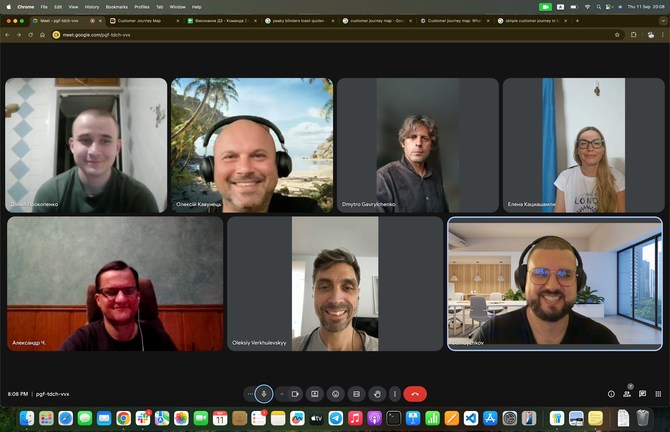
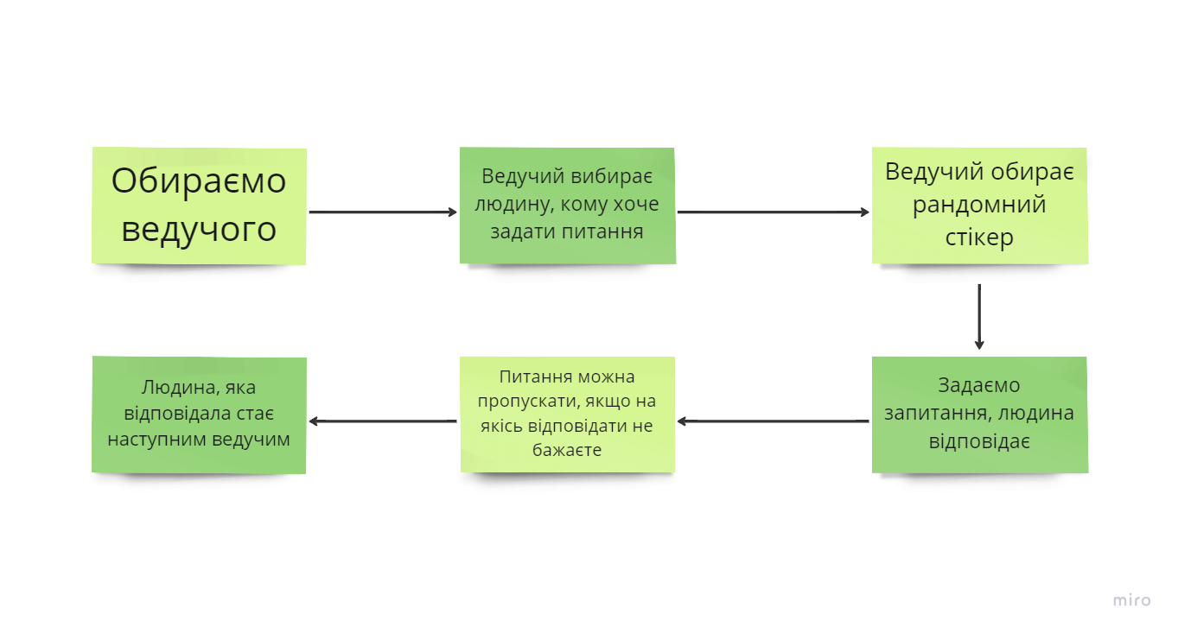
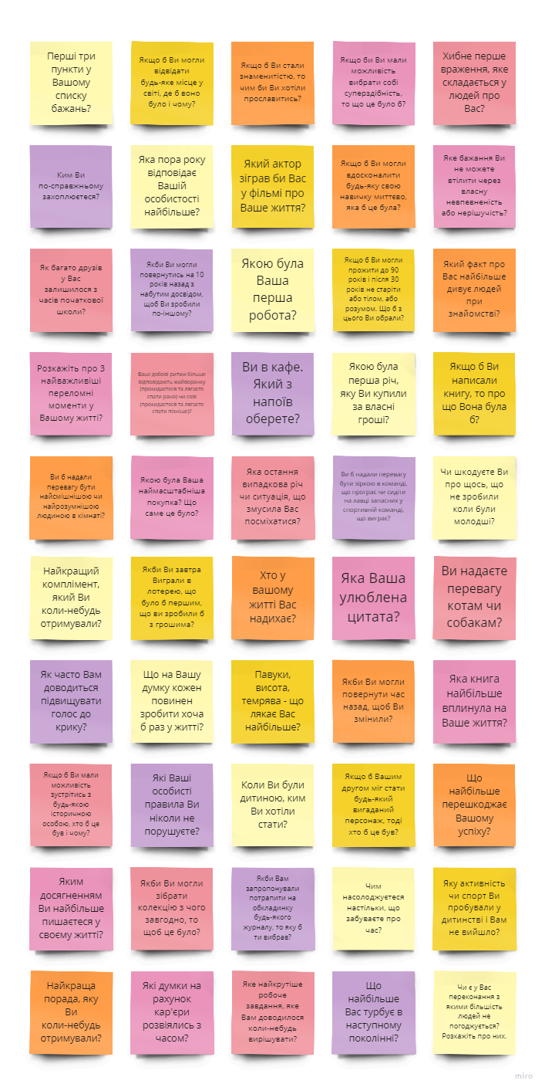
Номер команди | 2
Склад команди та внесок кожного:
Product Owner - | Дмитро Гаврильченко |  | участь у мітингу, задавав питання та відповідав
Scrum Master - | Oleksiy Verkhulevskyy |  | участь у мітингу, задавав питання та відповідав
Team Lead - | Danylo Bychkov |  | участь у мітингу, задавав питання та відповідав
 | Кациашвілі Олена |  | участь у мітингу, задавала питання та відповідала
 | Кавунець Олексій |  | участь у мітингу, задавав питання та відповідав
 | Чубар Олександр |  | участь у мітингу, задавав питання та відповідав
 | Прокопенко Данило |  | участь у мітингу, задавав питання та відповідав

 |  | Гра "Знайомство ближче"

